E01
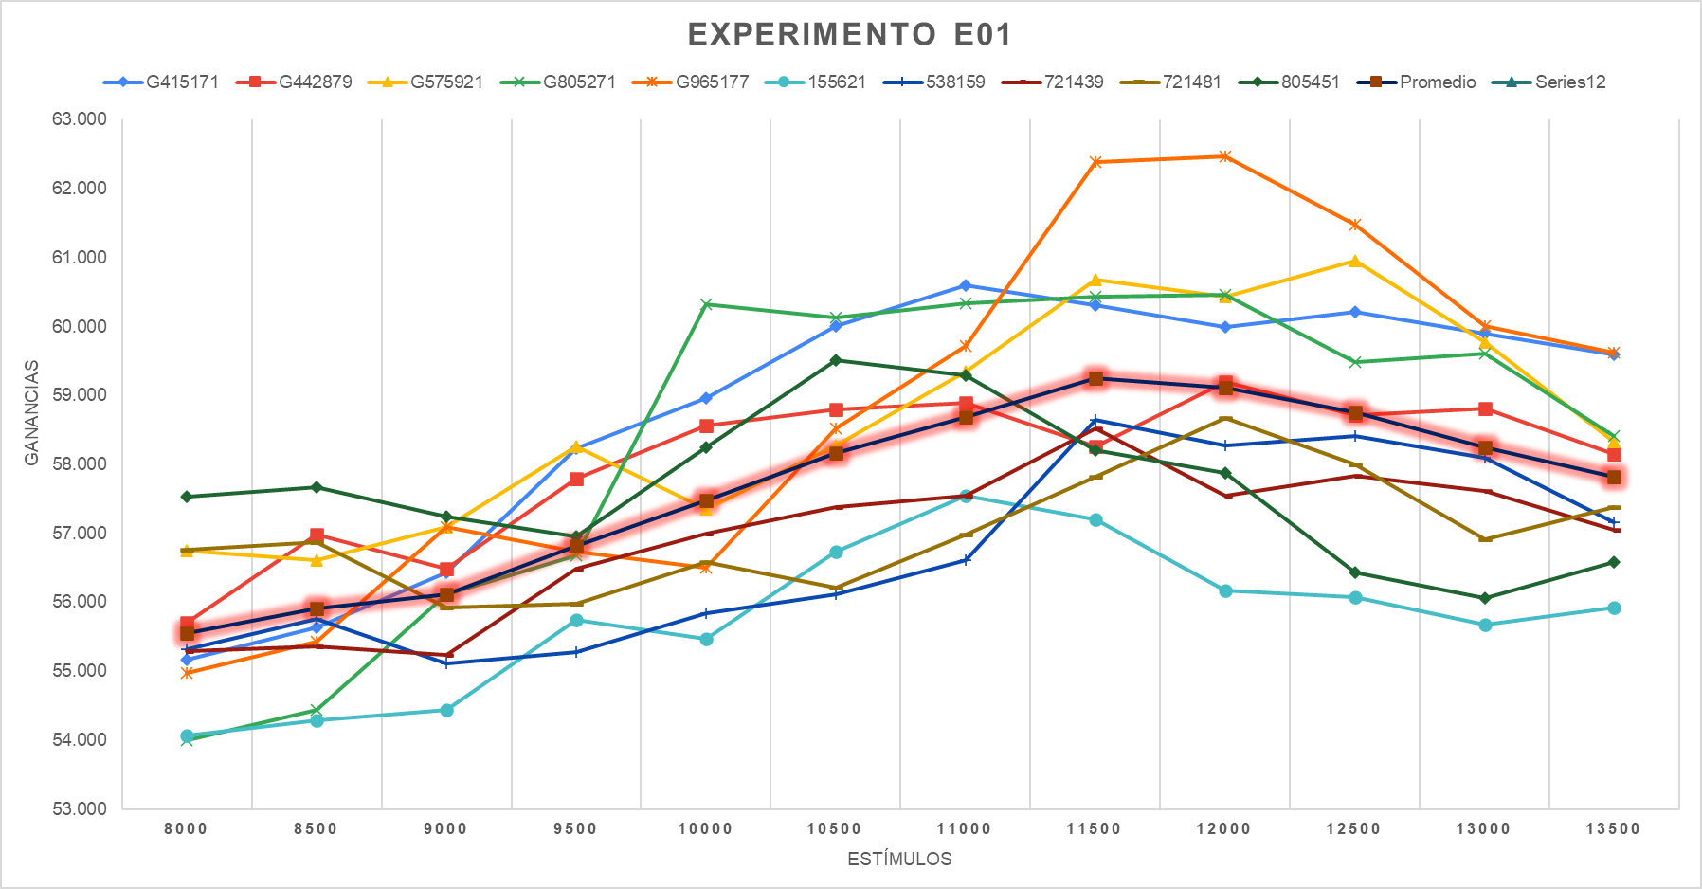
Experimento E01 | Corrida del Workflow Base

 | Iván |  |  |  |  | Francisco
Semillas | G415171 | G442879 | G575921 | G805271 | G965177 | 155621 | 538159 | 721439 | 721481 | 805451

Estimulos | 1a415171 | 1a442879 | 1a575921 | 1a805271 | 1a965177 | 1a155621 | 1a538159 | 1a721439 | 1a721481 | 1a805451 | Promedio 1A
8000 | 55,167 | 55,697 | 56,747 | 53,997 | 54,967 | 54,067 | 55,317 | 55,287 | 56,767 | 57,537 | 55,555 | 55,555
8500 | 55,637 | 56,977 | 56,607 | 54,437 | 55,427 | 54,287 | 55,757 | 55,357 | 56,877 | 57,667 | 55,903 | 55,903
9000 | 56,437 | 56,487 | 57,097 | 56,117 | 57,097 | 54,437 | 55,117 | 55,237 | 55,927 | 57,247 | 56,120 | 56,120
9500 | 58,237 | 57,787 | 58,267 | 56,677 | 56,737 | 55,737 | 55,277 | 56,487 | 55,977 | 56,957 | 56,814 | 56,814
10000 | 58,957 | 58,567 | 57,347 | 60,317 | 56,497 | 55,467 | 55,837 | 56,997 | 56,587 | 58,247 | 57,482 | 57,482
10500 | 60,007 | 58,797 | 58,277 | 60,127 | 58,527 | 56,727 | 56,117 | 57,377 | 56,207 | 59,517 | 58,168 | 58,168
11000 | 60,597 | 58,897 | 59,347 | 60,337 | 59,717 | 57,547 | 56,607 | 57,547 | 56,987 | 59,297 | 58,688 | 58,688
11500 | 60,307 | 58,257 | 60,687 | 60,437 | 62,387 | 57,207 | 58,647 | 58,517 | 57,817 | 58,207 | 59,247 | 59,247
12000 | 59,997 | 59,197 | 60,427 | 60,457 | 62,467 | 56,167 | 58,277 | 57,547 | 58,677 | 57,877 | 59,109 | 59,109
12500 | 60,207 | 58,717 | 60,957 | 59,487 | 61,477 | 56,077 | 58,417 | 57,837 | 57,997 | 56,437 | 58,761 | 58,761
13000 | 59,897 | 58,807 | 59,767 | 59,607 | 60,007 | 55,677 | 58,097 | 57,617 | 56,907 | 56,057 | 58,244 | 58,244
13500 | 59,597 | 58,147 | 58,327 | 58,407 | 59,627 | 55,927 | 57,157 | 57,047 | 57,377 | 56,587 | 57,820 | 57,820
 |  |  |  |  | 58,510 |  |  |  |  | 56,809 | 57,659

 |  |  |  |  | Min | 53,997
 |  |  |  |  | Max | 62,467
 |  |  |  |  | Media | 57,659
 |  |  |  |  | Desvio | 1787.7083175

E03B
COMPARACIÓN E01 (fe=FALSE) VS E03B (+128 VARS)
Experimento E03B | Corrida del Workflow Base con FE activado y nuestras 130 variables.

 | Iván |  |  |  |  | Francisco
Semillas | G415171 | G442879 | G575921 | G805271 | G965177 | 155621 | 538159 | 721439 | 721481 | 805451

Estimulos | 3b415171 | 3b442879 | 3b575921 | 3b805271 | 3b965177 | 3b155621 | 3b538159 | 3b721439 | 3b721481 | 3b805451 | Promedio E03b | Promedio E01
8000 | 57,817 | 59,267 | 58,747 | 55,157 | 56,677 | 60,187 | 56,097 | 58,837 | 58,677 | 57,227 | 57,869 | 55,555
8500 | 57,037 | 59,737 | 58,917 | 57,587 | 56,687 | 61,417 | 58,137 | 58,837 | 59,617 | 57,517 | 58,549 | 55,903
9000 | 57,067 | 58,987 | 60,167 | 58,527 | 57,227 | 61,167 | 59,037 | 59,337 | 59,527 | 59,187 | 59,023 | 56,120
9500 | 58,417 | 60,407 | 59,637 | 59,867 | 58,587 | 61,277 | 59,737 | 60,837 | 58,831 | 60,437 | 59,803 | 56,814
10000 | 59,027 | 59,407 | 59,397 | 59,307 | 58,717 | 61,647 | 60,447 | 60,487 | 60,757 | 59,387 | 59,858 | 57,482
10500 | 59,467 | 59,807 | 60,737 | 59,887 | 59,057 | 60,507 | 61,287 | 59,667 | 60,037 | 58,597 | 59,905 | 58,168
11000 | 59,057 | 58,397 | 60,877 | 59,377 | 59,137 | 61,817 | 60,547 | 60,087 | 60,977 | 58,827 | 59,910 | 58,688
11500 | 57,657 | 58,547 | 59,587 | 59,447 | 58,497 | 61,097 | 61,027 | 60,257 | 61,127 | 59,297 | 59,654 | 59,247
12000 | 57,987 | 57,847 | 59,617 | 58,867 | 57,787 | 60,387 | 59,707 | 59,227 | 59,557 | 60,287 | 59,127 | 59,109
12500 | 58,107 | 57,437 | 59,777 | 58,217 | 58,967 | 59,267 | 59,817 | 59,257 | 58,427 | 59,877 | 58,915 | 58,761
13000 | 56,907 | 58,297 | 58,727 | 57,077 | 57,817 | 58,947 | 59,437 | 58,277 | 58,277 | 58,907 | 58,267 | 58,244
13500 | 56,777 | 57,887 | 57,957 | 56,427 | 57,577 | 58,767 | 58,467 | 57,517 | 57,487 | 58,127 | 57,699 | 57,820
 |  |  |  |  | 58,532.83 |  |  |  |  | 59,563.73 | 59,048.28

 |  |  |  |  | Min | 55,157
 |  |  |  |  | Max | 61,817
 |  |  |  |  | Media | 59,048
 |  |  |  |  | Desvio | 1250.369

experimento e03b
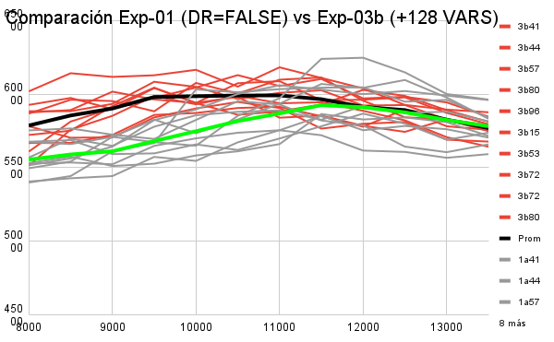

experimento e03b

COMPARACIÓN E01 (fe=FALSE) VS E03B (+128 VARS) (30 semillas)
 | Promedio E03b (30 semillas) | Promedio E01
9500 | 0 | 55,555
10000 | 0 | 55,903
10500 | 0 | 56,120
11000 | 0 | 56,814
11500 | 0 | 57,482

E04
 |  |  | Estímulos | Promedio E01 (30 semillas) | Promedio E03b (30 semillas)
 |  |  | 9500 | 56,929.33 | 59,835.00
 |  |  | 10000 | 57,700.67 | 60,075.33
 |  |  | 10500 | 58,307.33 | 59,983.33
 |  |  | 11000 | 58,783.67 | 59,715.67
 |  |  | 11500 | 59,234.67 | 59,426.00

COMPARACIÓN E01 (fe=FALSE) VS E03B (+128 VARS) 15 SEMILLAS

Estímulos | Promedio E01 | Promedio E03b
9500 | 56929.33 | 59835
10000 | 57700.67 | 60075.33
10500 | 58307.33 | 59983.33
11000 | 58783.67 | 59715.67
11500 | 59234.67 | 59456

comparación
Comparación Exp-01 (DR=FALSE) vs Exp-03b (+128 VARS)
 | 3b415171 | 3b442879 | 3b575921 | 3b805271 | 3b965177 | 3b155621 | 3b538159 | 3b721439 | 3b721481 | 3b805451 | Promedio E03b | 1a415171
8000 | 57,817 | 59,267 | 58,747 | 55,157 | 56,677 | 60,187 | 56,097 | 58,837 | 58,677 | 57,227 | 57,869 | 55,167
8500 | 57,037 | 59,737 | 58,917 | 57,587 | 56,687 | 61,417 | 58,137 | 58,837 | 59,617 | 57,517 | 58,549 | 55,637
9000 | 57,067 | 58,987 | 60,167 | 58,527 | 57,227 | 61,167 | 59,037 | 59,337 | 59,527 | 59,187 | 59,023 | 56,437
9500 | 58,417 | 60,407 | 59,637 | 59,867 | 58,587 | 61,277 | 59,737 | 60,837 | 58,831 | 60,437 | 59,803 | 58,237
10000 | 59,027 | 59,407 | 59,397 | 59,307 | 58,717 | 61,647 | 60,447 | 60,487 | 60,757 | 59,387 | 59,858 | 58,957
10500 | 59,467 | 59,807 | 60,737 | 59,887 | 59,057 | 60,507 | 61,287 | 59,667 | 60,037 | 58,597 | 59,905 | 60,007
11000 | 59,057 | 58,397 | 60,877 | 59,377 | 59,137 | 61,817 | 60,547 | 60,087 | 60,977 | 58,827 | 59,910 | 60,597
11500 | 57,657 | 58,547 | 59,587 | 59,447 | 58,497 | 61,097 | 61,027 | 60,257 | 61,127 | 59,297 | 59,654 | 60,307
12000 | 57,987 | 57,847 | 59,617 | 58,867 | 57,787 | 60,387 | 59,707 | 59,227 | 59,557 | 60,287 | 59,127 | 59,997
12500 | 58,107 | 57,437 | 59,777 | 58,217 | 58,967 | 59,267 | 59,817 | 59,257 | 58,427 | 59,877 | 58,915 | 60,207
13000 | 56,907 | 58,297 | 58,727 | 57,077 | 57,817 | 58,947 | 59,437 | 58,277 | 58,277 | 58,907 | 58,267 | 59,897
13500 | 56,777 | 57,887 | 57,957 | 56,427 | 57,577 | 58,767 | 58,467 | 57,517 | 57,487 | 58,127 | 57,699 | 59,597

rentabilidad negativa
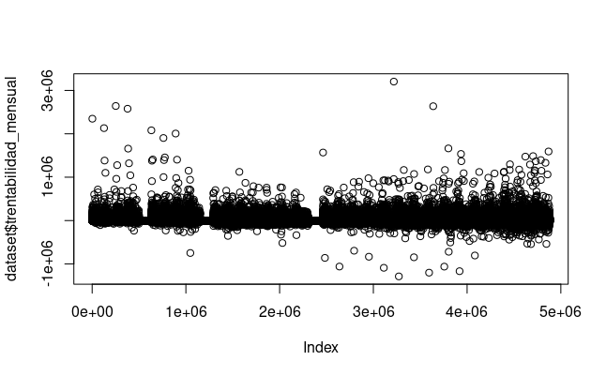
Hay muchos negativos!
Las cuentas corrientes pueden tener montos positivos o negativos de dinero.

